Jasper漢字
１，TTC又はTTFファイル取得

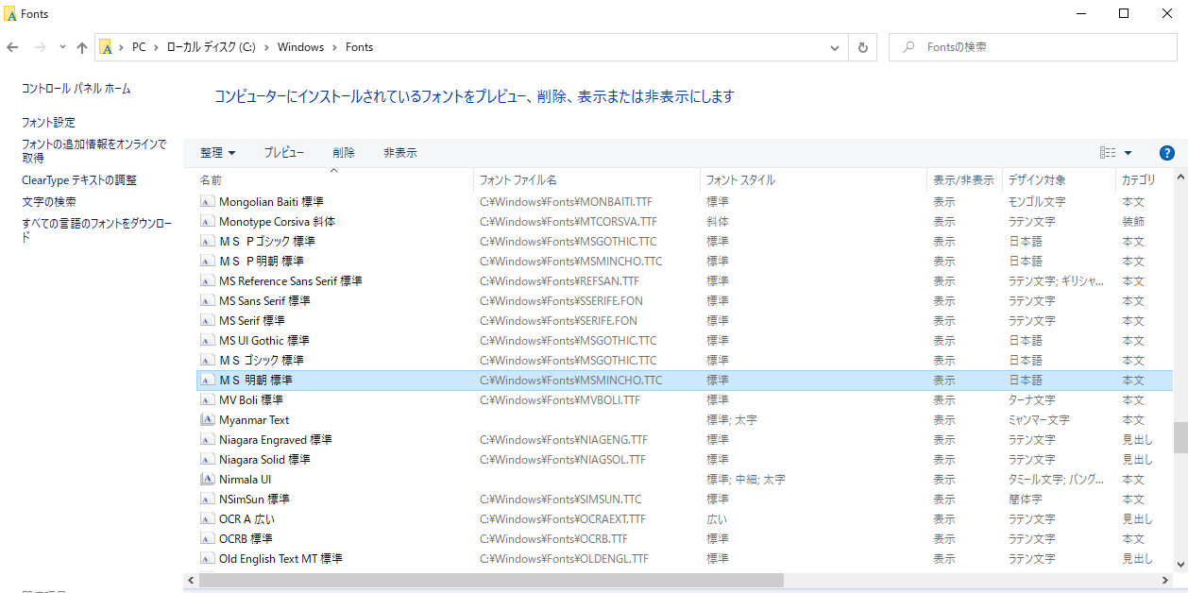

２，TTCファイルをいくつかのTTFファイルに転換
※１，で取得したファイルがTTFの場合、２，をスキップしてください。
※TTCファイルが複合ファイルです。いくつかのTTFファイルから構成された。
 | https://transfonter.org/ttc-unpack
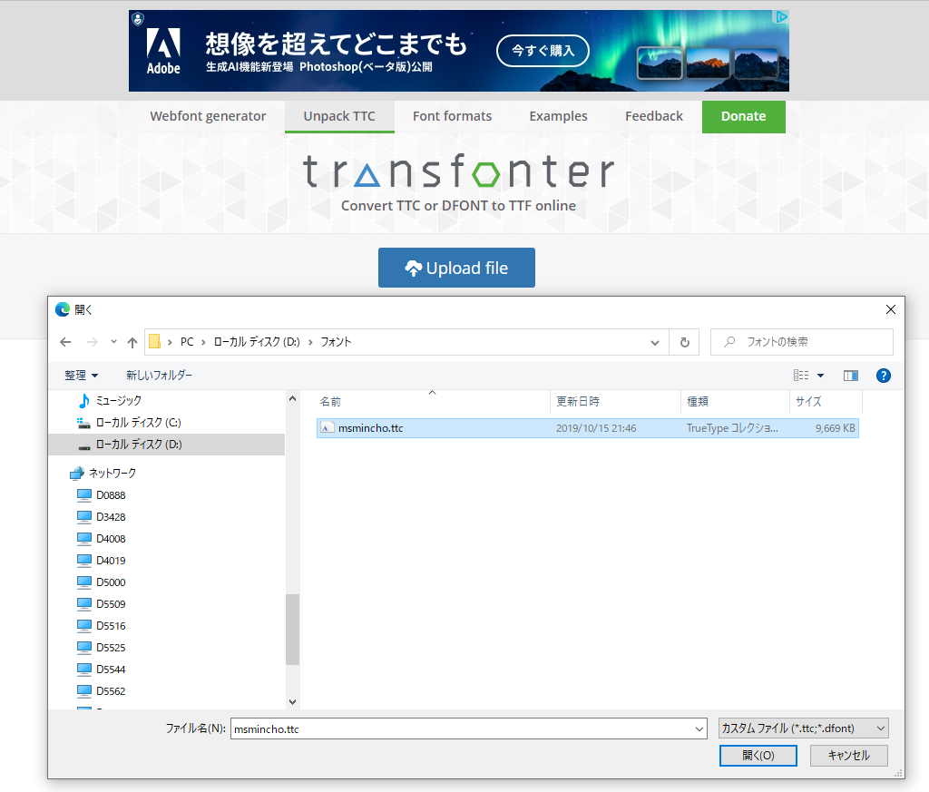

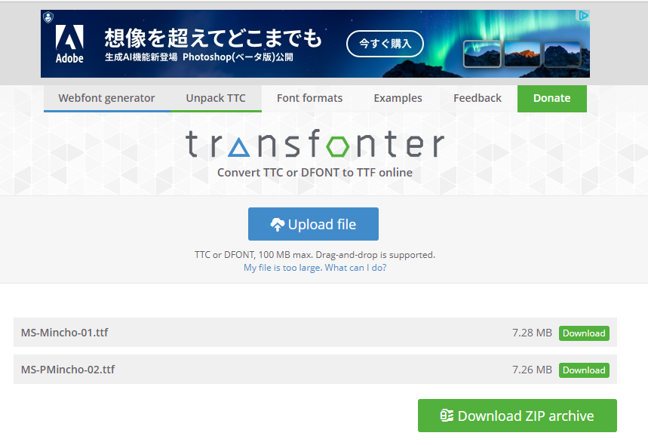

３， Jaspersoft Studioでフォントを追加

 | Window -> Preferences
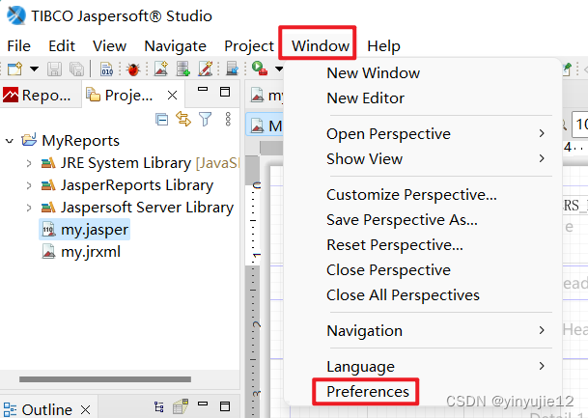

 | Jaspersoft Studio -> Fonts
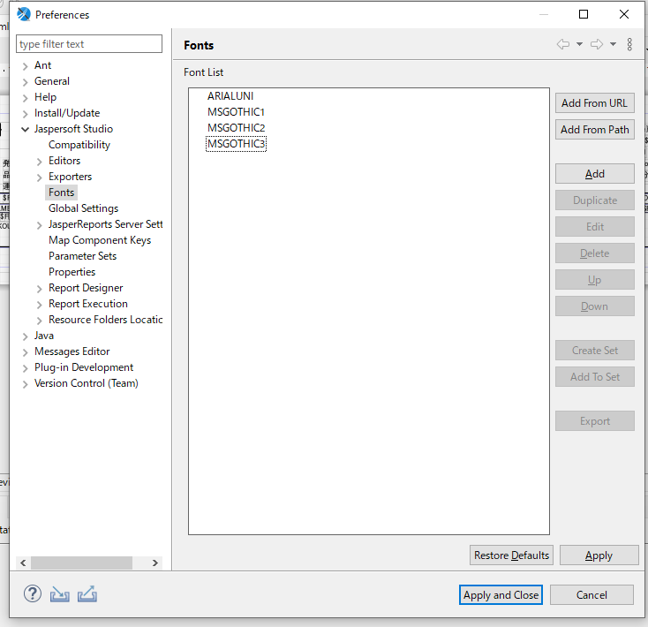

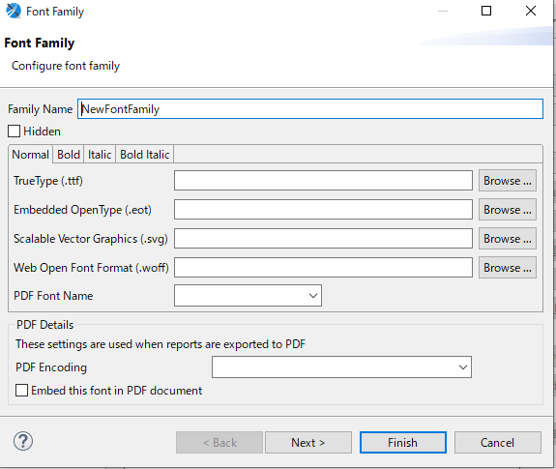

 | ２，で取得したTTFファイルを別々作成
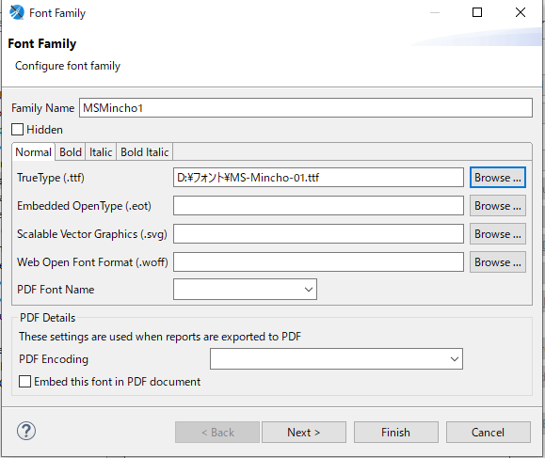
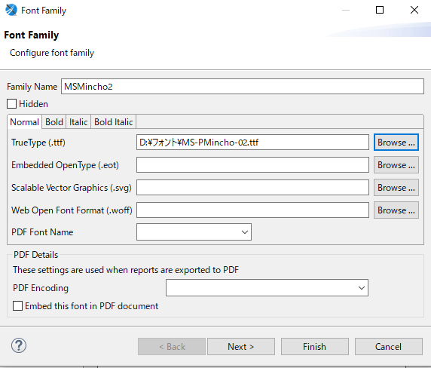

４，作成したフォントを選択し、JARファイルをエクスポート

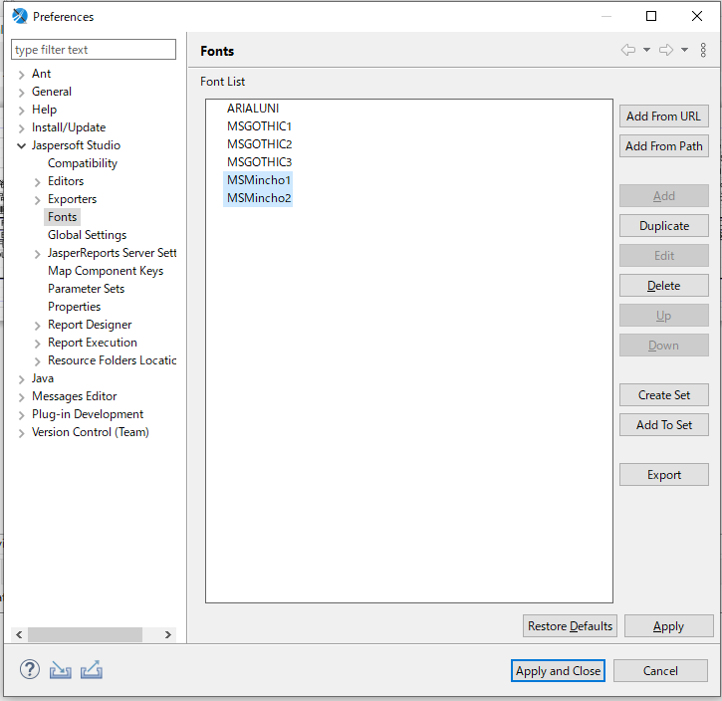

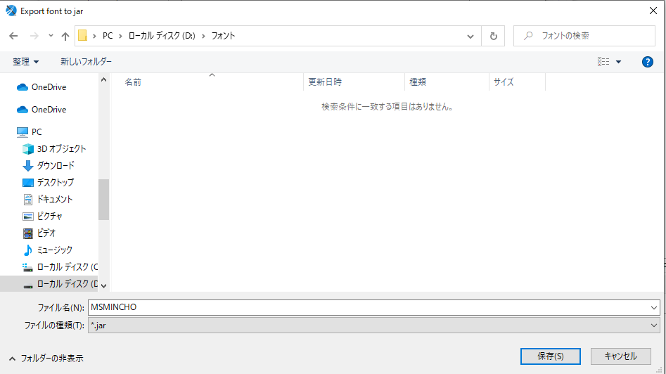
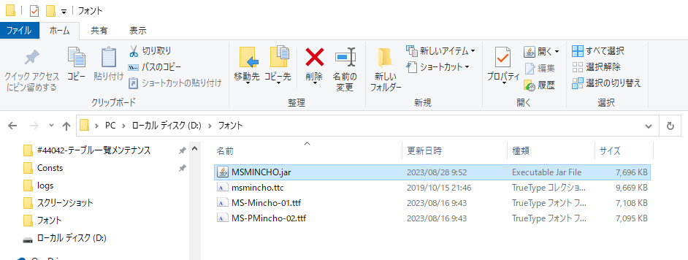

５，作成したJARファイルをプログラムにインポートする

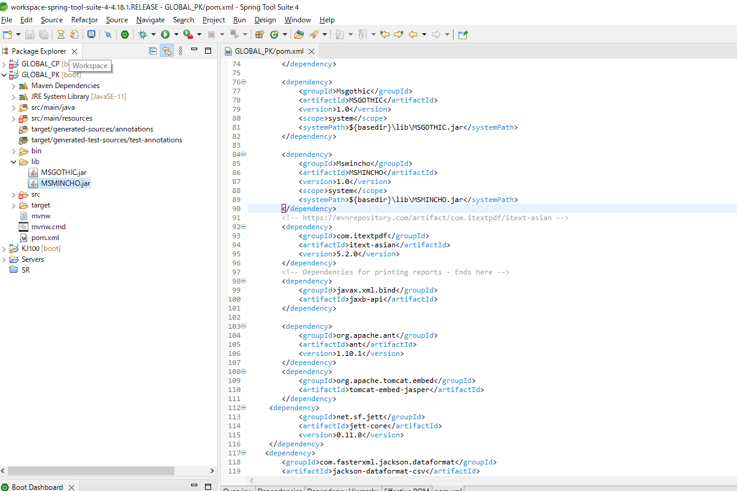
 |  | <dependency>
 |  | <groupId>Msmincho</groupId>
 |  | <artifactId>MSMINCHO</artifactId>
 |  | <version>1.0</version>
 |  | <scope>system</scope>
 |  | <systemPath>${basedir}\lib\MSMINCHO.jar</systemPath>
 |  | </dependency>

jQuery选择器、遍历
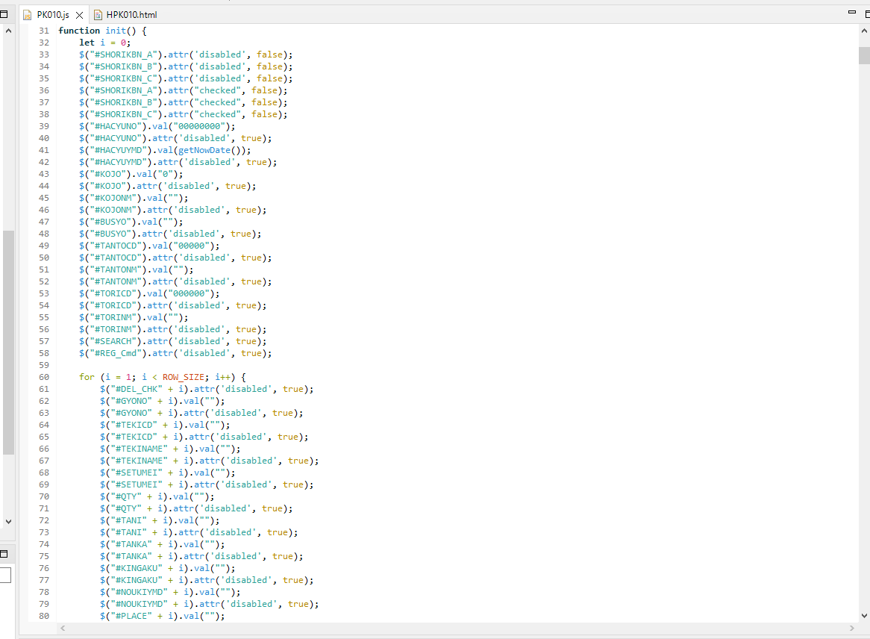
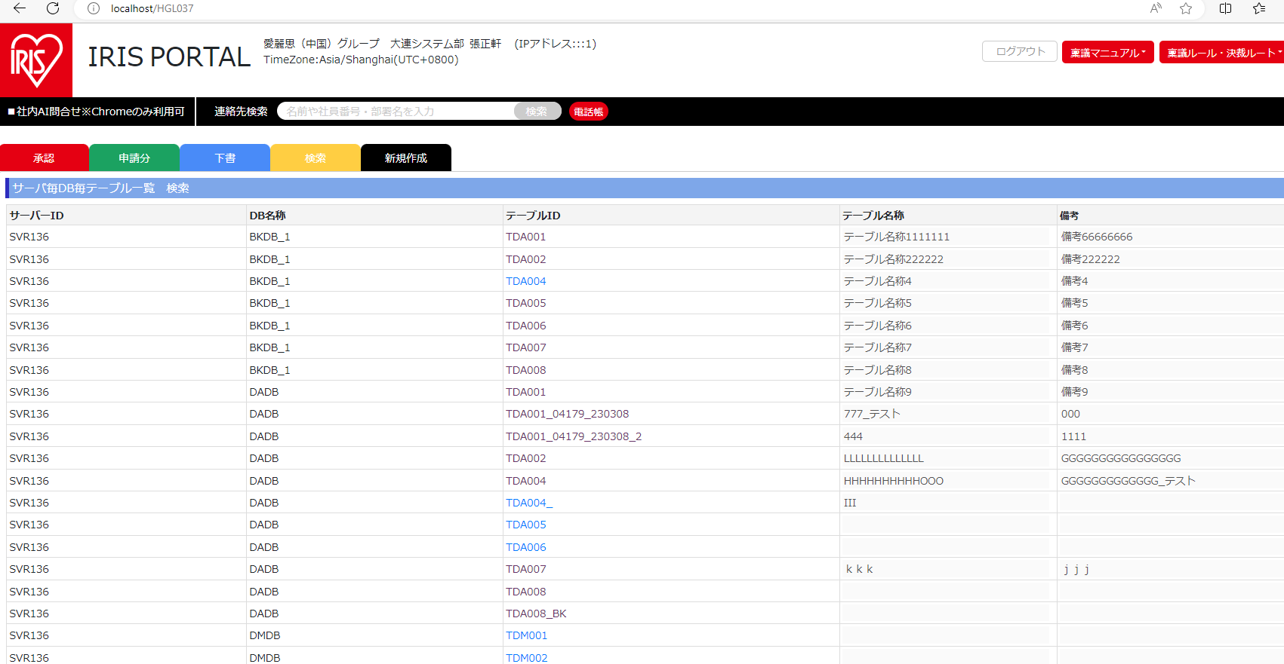
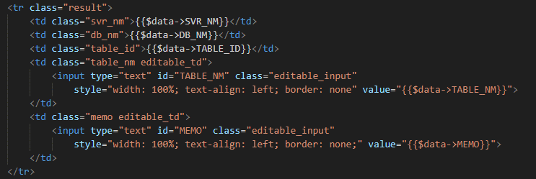
jQuery 教程 (w3school.com.cn)

